1
STOCK BARANG PROGRAM GIZI
PER TANGGAL 31 JANUARI 2025
PUSKESMAS JANTI

NO | NAMA BARANG | SUMBER DANA | TAHUN TERIMA | SATUAN | JML DITERIMA | SISA BULAN LALU | JML DIKELUARKAN | SISA | KET (TGL.ED)
1 | VITAMIN A 100.000 IU | DAK FISIK | 23/01/2023 | KAPSUL | 400 | 26 | 367 | 59 | Juni 2026
2 | VITAMIN A 200.000 IU | DAK FISIK | 23/01/2023 | KAPSUL | 3650 | 650 | 4257 | 43 | Agustus 2025 dan Juni 2026
3 | TABLET TAMBAH DARAH | DAK FISIK | 2021 | TABLET |  | 48350 | 47180 | 1170 | Oct 2025
4 | BISKUIT BALITA | APBN | 10/01/2023 | BUNGKUS |  | 0 |  | 0
5 | LACTOGEN PREMATUR | APBD | 2023 | KALENG |  | 0 |  | 0
6 | PEDIA COMPLETE | APBD | 2023 | KALENG |  | 4 | 0 | 4
7 | TABURIA | APBD PROV | 2024 | SACHET |  | 2220 | 0 | 2220 | Nov 2026
8 | NESTLE DANGROW GAIN & GROW | APBD | 2024 | DUS |  | 26 | 0 | 26 | Februari 2026
9 | NESTLE DANGROW GAIN & GROW | DAU KOTA MALANG | 2024 | DUS |  | 177 | 9 | 168 | Februari 2026
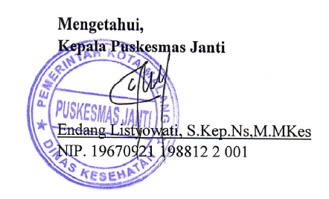
 | Kepala Puskesmas Janti |  |  |  |  |  | Penanggung jawab Program Gizi

 | ENDANG LISTYOWATI, S.Kep,Ns,M.Mkes |  |  |  |  |  | INDRA NIRMALA, S.Gz
 | NIP. 19670921 198812 2 001 |  |  |  |  |  | NIP. 19750617 200112 2 001

